Eingereichte Berichte
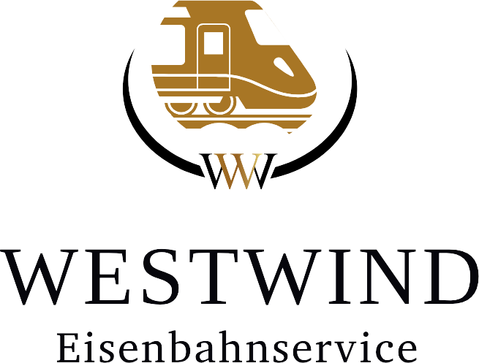
 | Monat
 | Jahr |  |  |  |  | Westwind- Eisenbahnservice
 |  |  |  |  |  | Boelerstr. 153
 |  |  |  |  |  | 58097 Hagen
 |  |  |  |  |  | planung@westwind-eisenbahnservice.de

ID | Lokführer | Gesamttage | Gesamtstunden | Überstunden | Nachtzuschlag 25% | Nachtzuschlag 40% | Sonntagszuschläge | Feiertagszuschläge | Gastfahrt Stunden | Schichtzulage | Verpflegung | Bonus Zahlungen | Vorschuss Zahlungen

